关系图
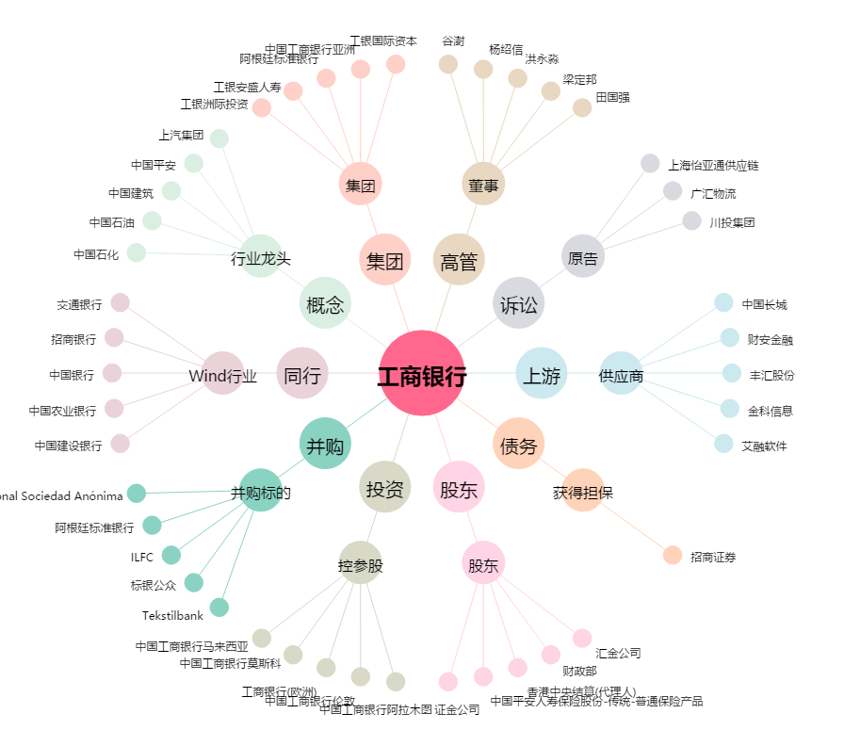
工商银行[601398.SH] - 关系概览图

